Evaluación
RESULTADOS EVALUACIÓN SIGLO XXI

Profesor: | Abraham Israel Zumaya Medina

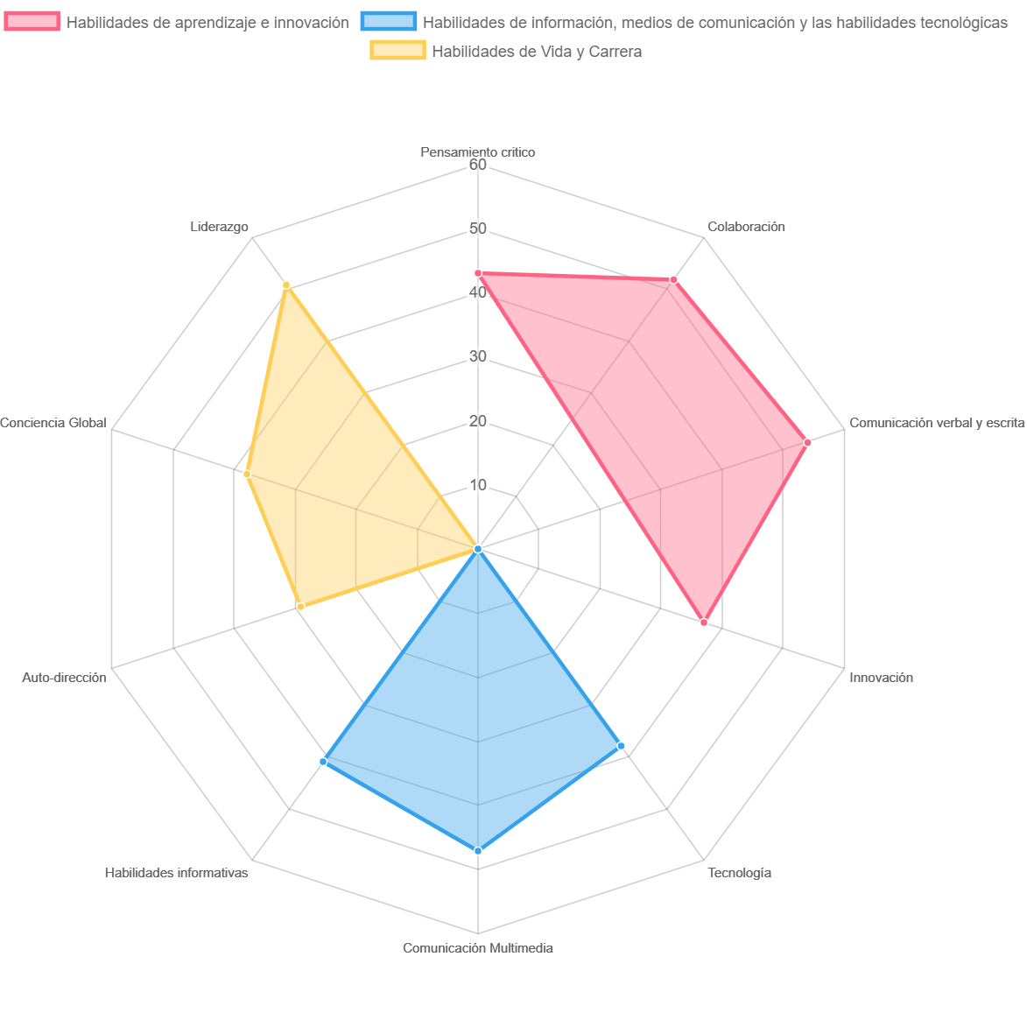

AREA | RESULTADO | ESTADO
Pensamiento critico | 43 | Competente
Colaboración | 52 | Competente
Comunicación verbal y escrita | 54 | Competente
Innovación | 37 | Competente
Tecnología | 38 | Competente
Comunicación Multimedia | 47 | Competente
Habilidades informativas | 41 | Competente
Auto-dirección | 29 | Competente
Conciencia Global | 38 | Competente
Liderazgo | 51 | Competente

